公开数据集图表说明
公开长上下文基准实验结果图示说明与现象分析
图表 | 横轴含义 | 纵轴含义 | 测试指标与专业术语解释 | 实验现象 | 初步结论
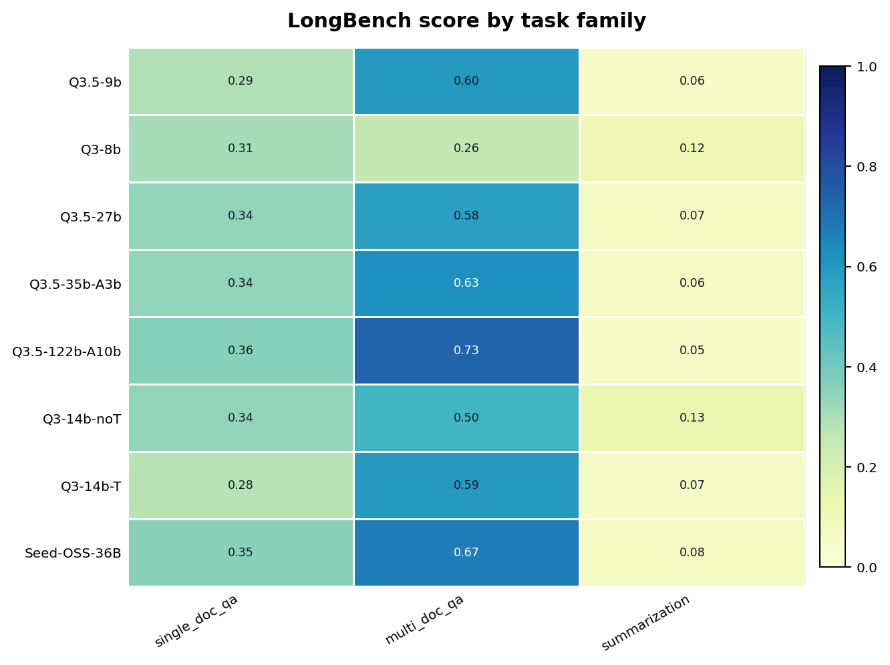 | 任务类别：single_doc_qa、multi_doc_qa、summarization，分别对应单文档问答、多文档问答和长文本摘要。 | 模型名称：不同 Qwen 系列模型与 Seed-OSS-36B。 | 测试指标为归一化得分，范围 0–1，数值越高表示该任务族表现越好；热力图颜色越深代表得分越高。 | 多文档问答整体得分最高，Q3.5-122b-A10b 达到 0.73，Seed-OSS-36B 达到 0.67；单文档问答集中在 0.28–0.36；摘要任务普遍最低，仅约 0.05–0.13。 | 模型更擅长在长上下文中定位和整合答案，但长文本摘要的信息压缩与生成质量仍是明显短板。
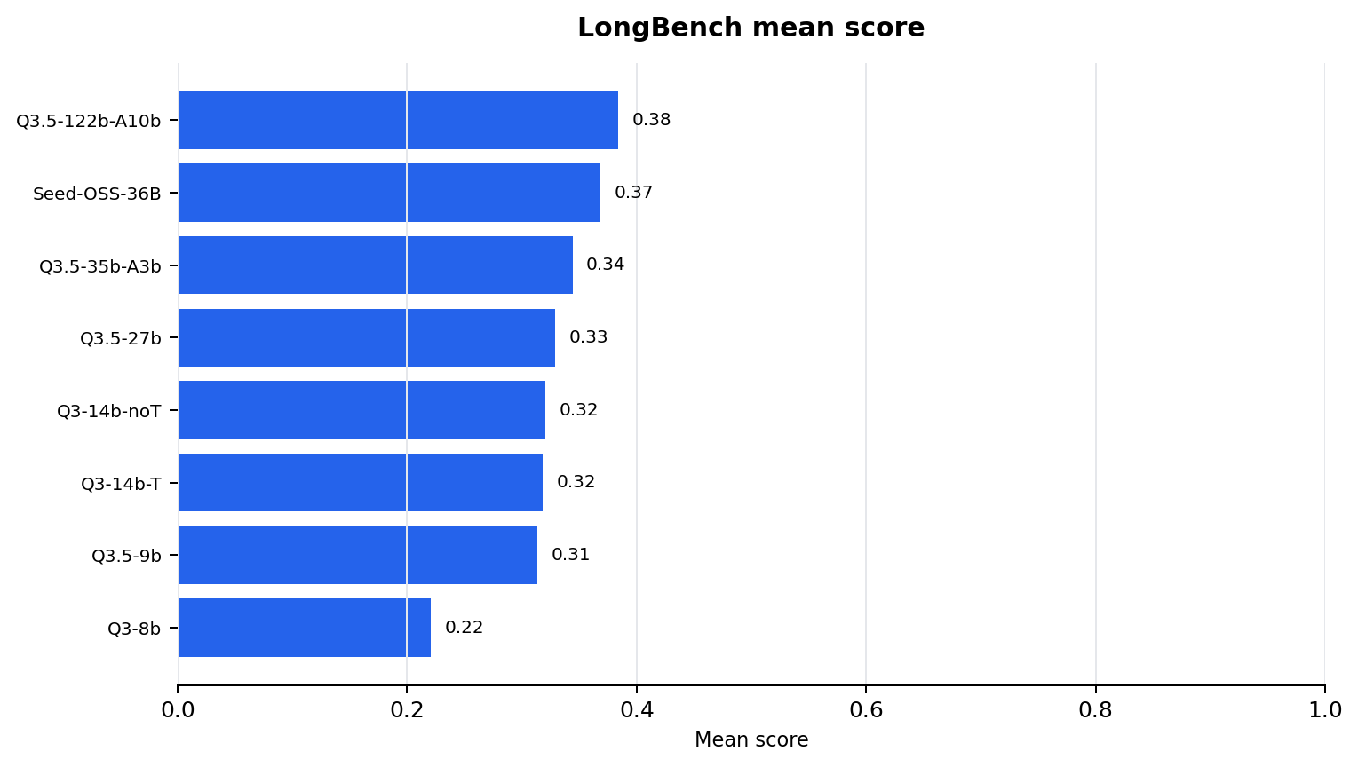 | Mean score：LongBench 各子任务得分的平均值。 | 模型名称，按平均分从高到低排序。 | 平均分用于衡量模型在 LongBench 上的综合长上下文理解能力，分数越高表示整体能力越强。 | Q3.5-122b-A10b 平均分最高，为 0.38；Seed-OSS-36B 接近，为 0.37；Q3.5-35b-A3b 为 0.34；Q3-8b 最低，为 0.22。 | 更大规模或更强结构的模型整体表现更好，但最高分仍低于 0.4，说明 LongBench 仍具有较高难度和一定区分度。
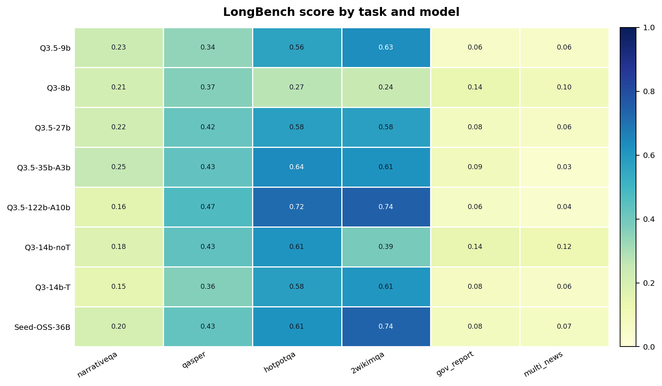 | 具体任务：narrativeqa、qasper、hotpotqa、2wikimqa、gov_report、multi_news。 | 模型名称。 | narrativeqa/qasper 属于单文档问答，hotpotqa/2wikimqa 属于多文档或多跳问答，gov_report/multi_news 属于摘要任务；数值为归一化任务得分。 | hotpotqa 和 2wikimqa 得分普遍较高，Q3.5-122b-A10b 在 hotpotqa 为 0.72、2wikimqa 为 0.74；Seed-OSS-36B 在 2wikimqa 也达到 0.74。gov_report 和 multi_news 普遍偏低。 | 模型在问答类任务上优于摘要类任务。性能提升主要集中在信息检索、跨文档整合和答案定位环节。
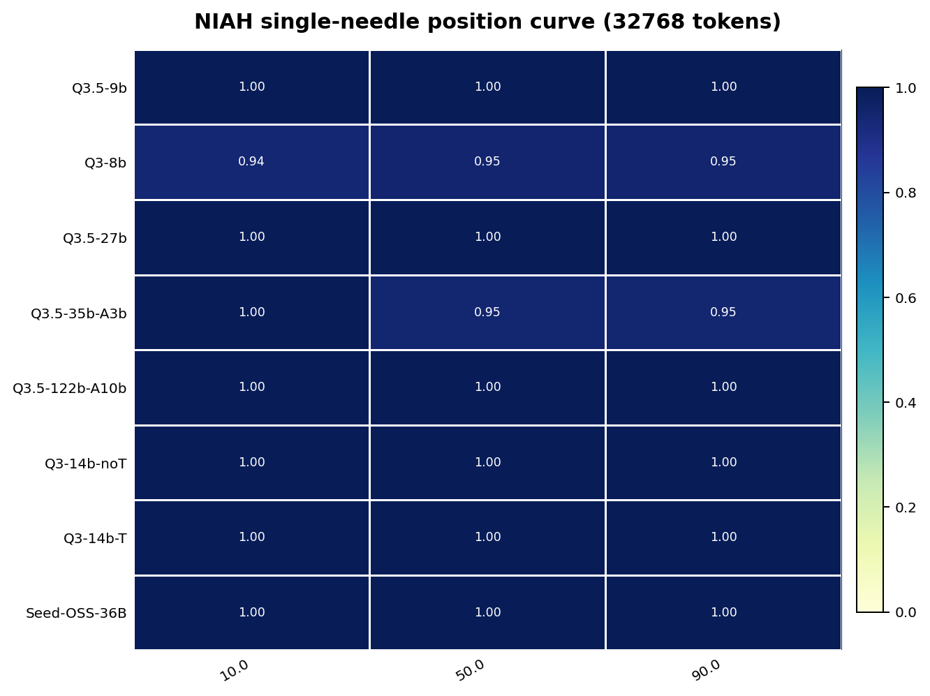 | Needle 位置：10%、50%、90%，分别表示目标信息位于上下文前部、中部和后部。 | 模型名称。 | NIAH（Needle-in-a-Haystack）用于测试模型能否从长上下文中找出隐藏关键信息；single-needle 表示只有一个目标信息；上下文长度为 32768 tokens。 | 大多数模型在三个位置上均接近或达到 1.00，仅 Q3-8b 和 Q3.5-35b-A3b 出现轻微下降；50% 中间位置没有明显塌陷。 | 标准单针检索任务已经出现天花板效应，当前模型在 32K 长度内完成显式信息定位并不困难，难以充分暴露中间遗忘问题。
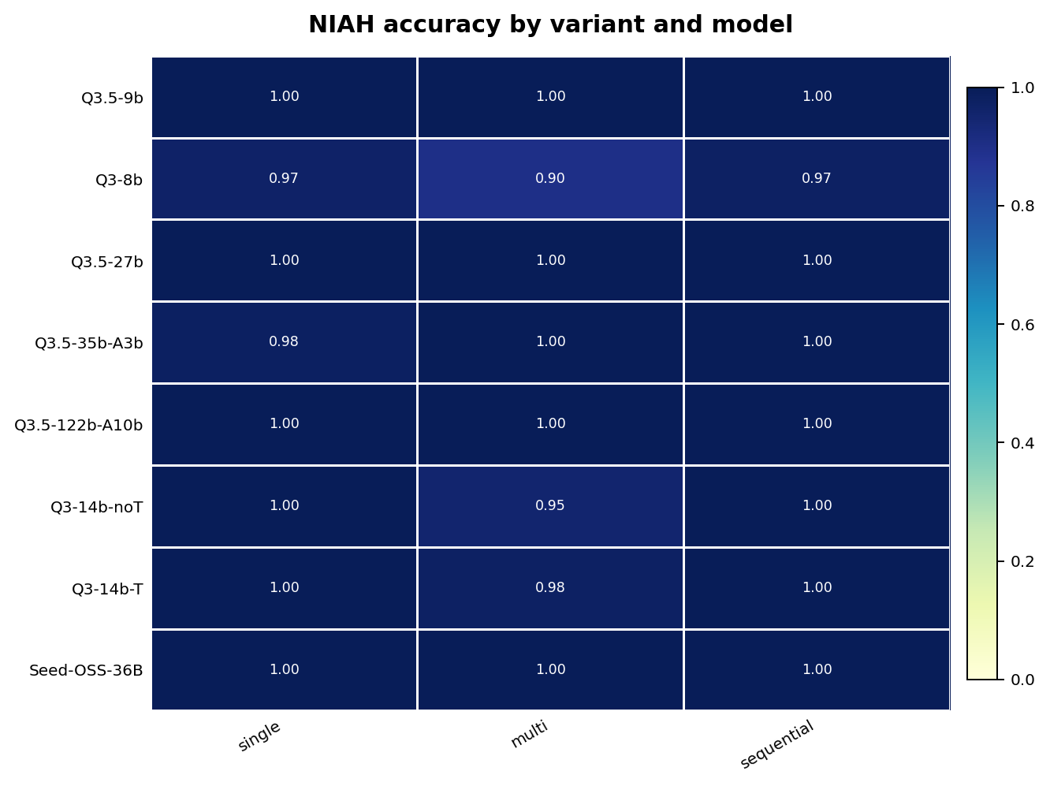 | NIAH 任务变体：single、multi、sequential。 | 模型名称。 | single 为单个 needle 检索，multi 为多个 needle 同时存在，sequential 要求按顺序提取信息；指标为准确率。 | single 和 sequential 基本接近满分；multi 任务略有下降，例如 Q3-8b 为 0.90，Q3-14b-noT 为 0.95，Q3-14b-T 为 0.98。 | 多个 needle 会增加一定干扰，但整体准确率仍然偏高。NIAH 能证明基础长上下文检索能力，但模型间区分度有限。
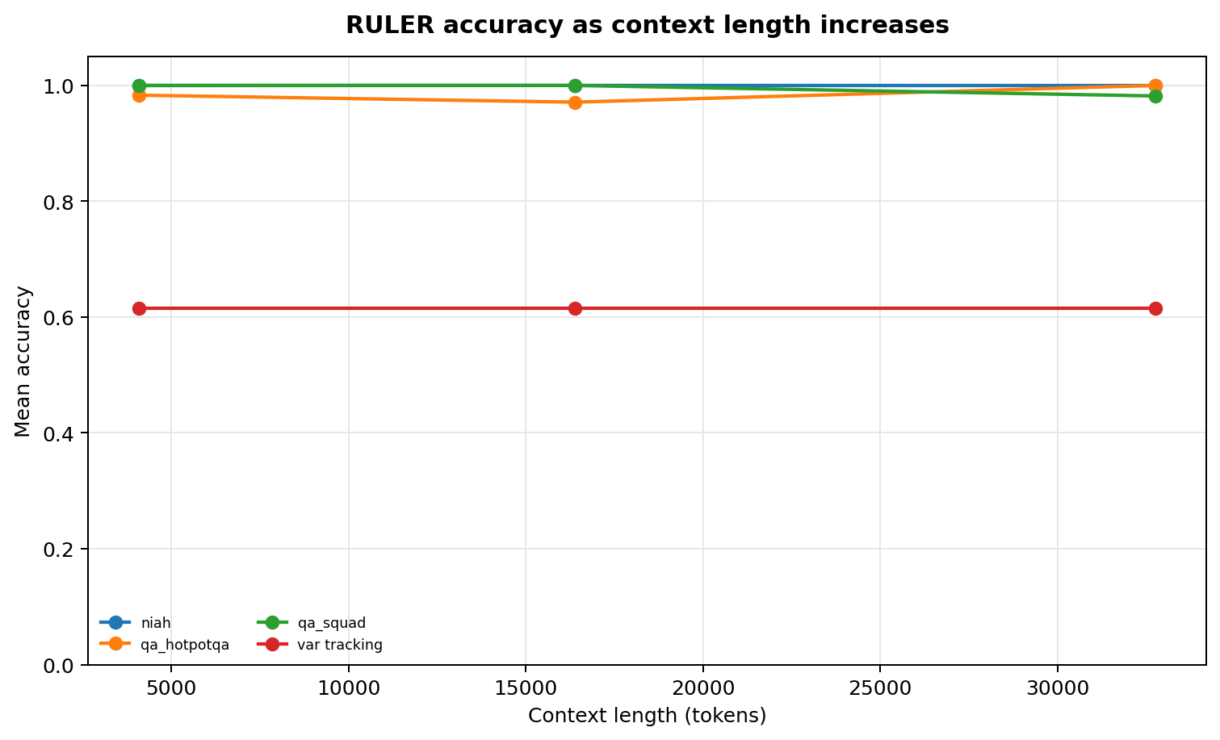 | 上下文长度：4096、16384、32768 tokens。 | 各任务平均准确率。 | RULER 用于评估长上下文中的检索、问答和变量追踪能力；accuracy 表示准确率，越高越好。 | niah、qa_hotpotqa、qa_squad 在不同长度下几乎保持 0.97–1.00；var_tracking 始终约为 0.62，且随上下文长度增加没有明显变化。 | 在当前公开设置下，长度增加并未明显削弱检索类任务表现；真正困难的是变量状态维护和跨片段关系追踪。
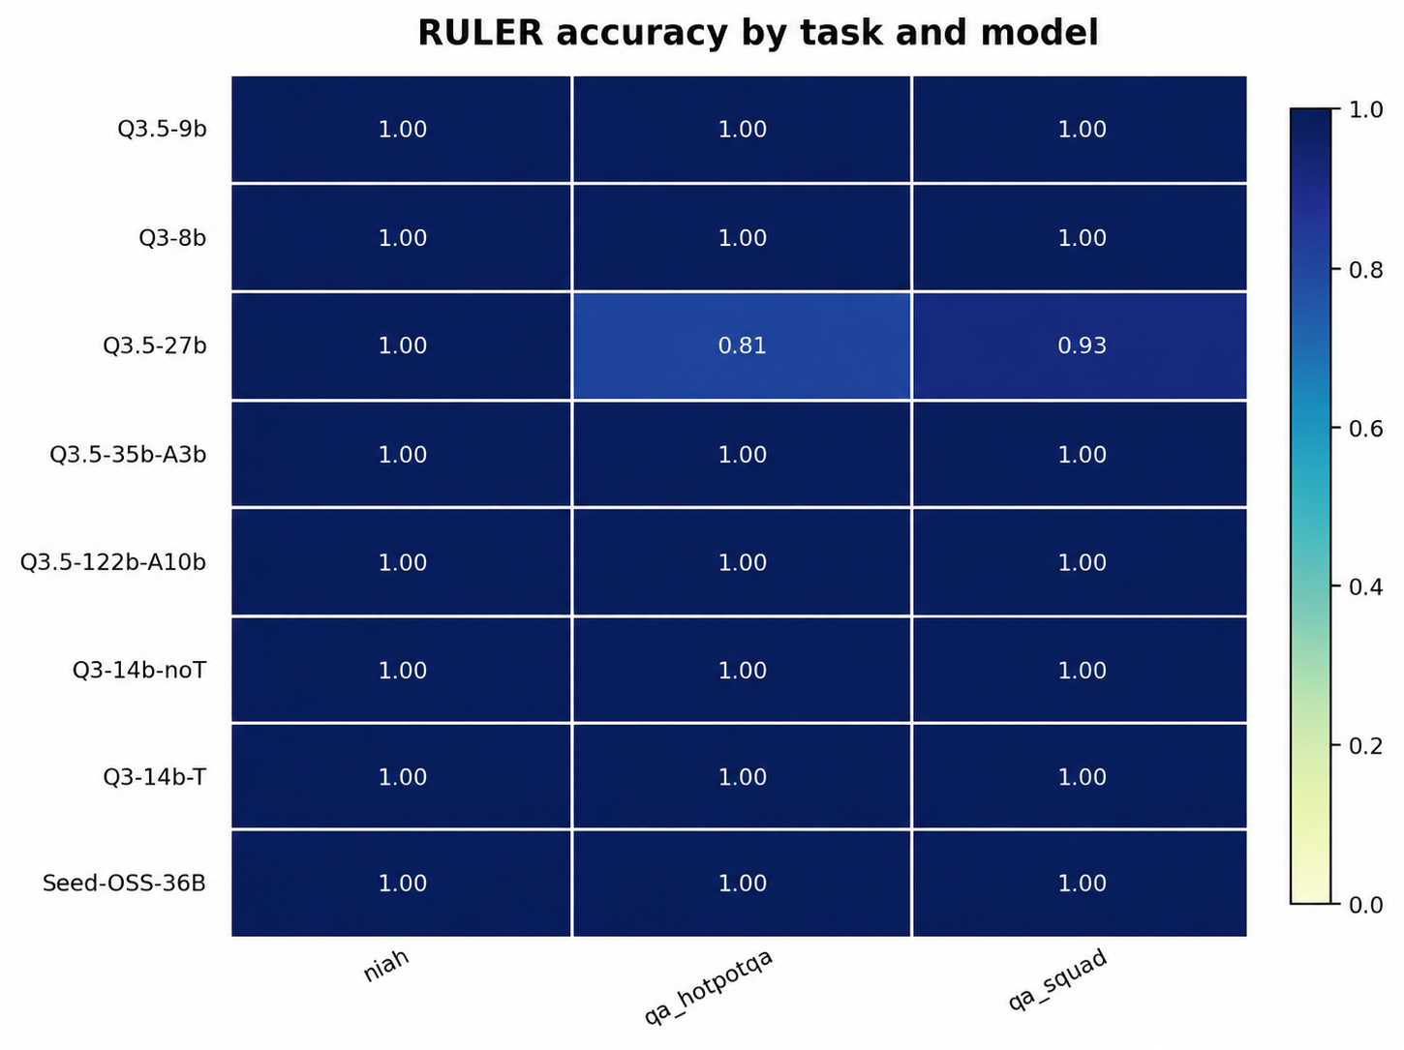 | RULER 子任务：niah、qa_hotpotqa、qa_squad。 | 模型名称。 | var tracking 指变量追踪任务，要求模型在长上下文中维护变量状态或实体绑定关系，比单纯检索更考验记忆一致性。 | niah 几乎所有模型为 1.00；qa_hotpotqa 和 qa_squad 大多接近满分；Q3.5-27b 在 qa_hotpotqa 和 qa_squad 上分别下降到 0.81 和 0.93； | RULER 中检索和问答任务已经接近饱和，但变量追踪仍能稳定暴露模型缺陷，说明长上下文能力不只是找到信息，还要维持实体和状态一致性。
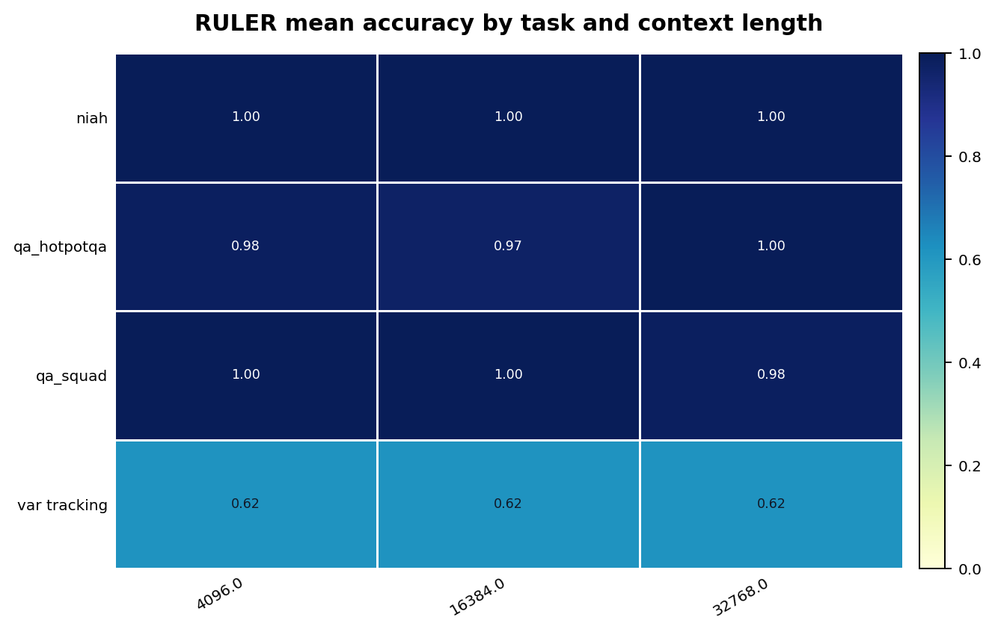 | 上下文长度：4096、16384、32768 tokens。 | RULER 任务类型。 | 展示不同任务随上下文长度增加后的平均准确率变化，用于判断性能是否随上下文变长而衰减。 | niah 始终为 1.00；qa_hotpotqa 和 qa_squad 基本维持在 0.97–1.00；var tracking 在所有长度下均为 0.62。 | 上下文长度本身不是公开 RULER 结果中的主要瓶颈，状态追踪和复杂绑定能力才是更稳定、更有区分度的难点。
说明：第一列已将原“图表名称”替换为对应实验图。

